技术标评分细则
评委A | 评委C | 评委D | 评委E

评委B

评委C

评委D
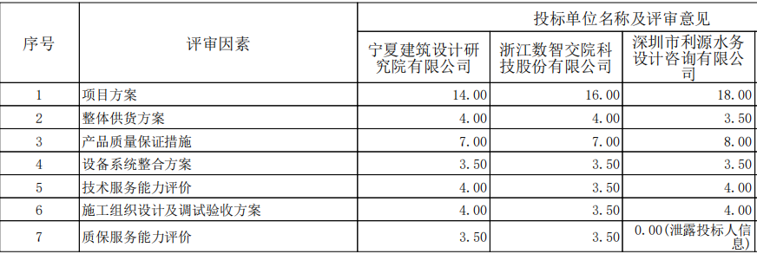

评委E

评委F

评委G

